Нагрузки СтМ
ООО «ГРОССВЕКТОР»
металлические стеллажи и конструкции
https://grossvektor.ru/ info@grossvektor.ru +7(495)642-54-70
ПРАЙС СТМ
25 июля 2022
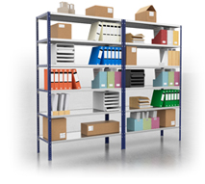
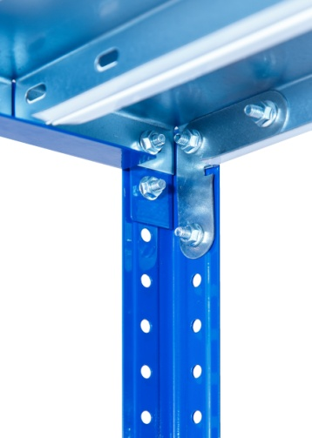
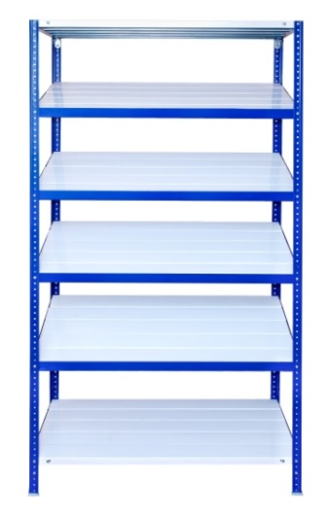

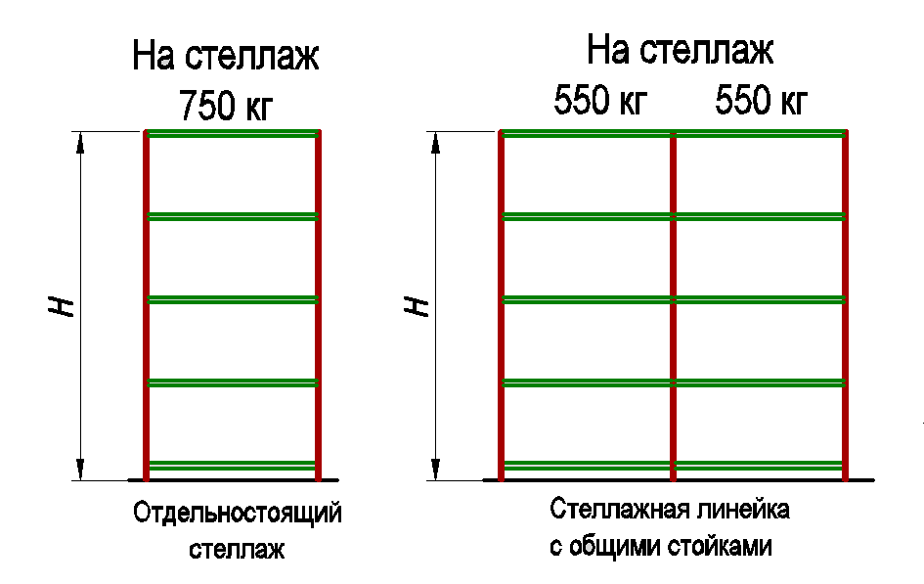
1. Допустимые нагрузки на Стеллаж СтМ :

2. Максимально допустимая распределенная нагрузка на полку-комплект СтМ, кг:
Длина полки | Цвет | Глубина секции стеллажа СтМ, мм
 |  | 300 | 400 | 500 | 600 | 700 | 800
Полка-комплект СтМ 0,5 700х | Ral - 9003 | 162 | 216 | 250 | 250 | 250 | 250
Полка-комплект СтМ 0,5 1000х | Ral - 9003 | 120 | 160 | 200 | 240 | 250 | 250
Полка-комплект СтМ 0,5 1200х | Ral - 9003 | 100 | 132 | 165 | 198 | 231 | 250
Полка-комплект СтМ 0,5 1500х | Ral - 9003 | 72 | 96 | 120 | 144 | 168 | 192
Полка-комплект СтМ 0,7 1000х | Ral - 9003 | 222 | 250 | 250 | 250 | 250 | 250
Полка-комплект СтМ 0,7 1200х | Ral - 9003 | 180 | 240 | 250 | 250 | 250 | 250
Полка-комплект СтМ 0,7 1500х | Ral - 9003 | 129 | 172 | 215 | 250 | 250 | 250
Полка-комплект СтМ 0,7 1800х | Ral - 9003 | 93 | 124 | 155 | 186 | 217 | 250

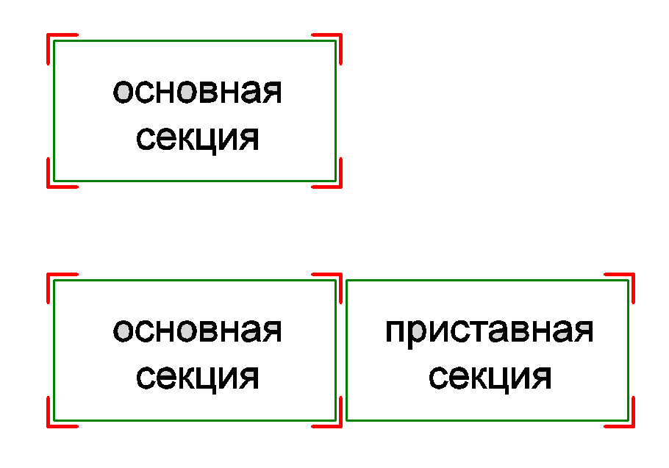
Комплектация Стеллажей СтМ в зависимости от типов сборки:
 | Основная секция | Приставная секция
Количество | 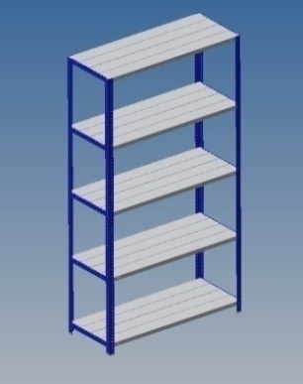 | 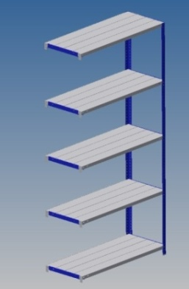
Стойка СтМ в комплекте | 4 шт | 2 шт
Полка-комплект СтМ | нужное кол-во | нужное кол-во
Косынка СтМ в комплекте | 4 шт на каждый полка-комплект | 2 шт на каждый полка-комплект
Уголок полки СтМ в комплекте | 0 | 2 шт на каждый полка-комплект

Спец.Стеллажи
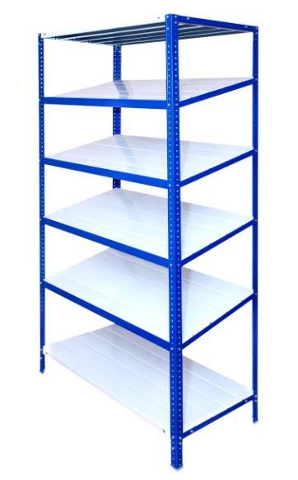
Элементы стеллажа наклонного
Наименование | Цена за ед. | 0% | Цена со скидкой | Стандартное покрытие * | Примечание
Полка-комплект СтМ 0,5 700х300 наклонная | 637.00 ₽ | 0% | 637.00 ₽ | RAL 9003 | max 150 кг
Полка-комплект СтМ 0,5 700х400 наклонная | 848.00 ₽ | 0% | 848.00 ₽ | RAL 9003 | max 200 кг
Полка-комплект СтМ 0,5 700х500 наклонная | 1,050.00 ₽ | 0% | 1,050.00 ₽ | RAL 9003 | max 250 кг
Полка-комплект СтМ 0,5 700х600 наклонная | 1,253.00 ₽ | 0% | 1,253.00 ₽ | RAL 9003 | max 250 кг
Полка-комплект СтМ 0,5 700х700 наклонная | 1,459.00 ₽ | 0% | 1,459.00 ₽ | RAL 9003 | max 250 кг
Полка-комплект СтМ 0,5 700х800 наклонная | 1,666.00 ₽ | 0% | 1,666.00 ₽ | RAL 9003 | max 250 кг
Полка-комплект СтМ 0,5 1000х300 наклонная | 811.00 ₽ | 0% | 811.00 ₽ | RAL 9003 | max 130 кг
Полка-комплект СтМ 0,5 1000х400 наклонная | 1,079.00 ₽ | 0% | 1,079.00 ₽ | RAL 9003 | max 160 кг
Полка-комплект СтМ 0,5 1000х500 наклонная | 1,341.00 ₽ | 0% | 1,341.00 ₽ | RAL 9003 | max 200 кг
Полка-комплект СтМ 0,5 1000х600 наклонная | 1,606.00 ₽ | 0% | 1,606.00 ₽ | RAL 9003 | max 240 кг
Полка-комплект СтМ 0,5 1000х700 наклонная | 1,871.00 ₽ | 0% | 1,871.00 ₽ | RAL 9003 | max 250 кг
Полка-комплект СтМ 0,5 1000х800 наклонная | 2,131.00 ₽ | 0% | 2,131.00 ₽ | RAL 9003 | max 250 кг
Полка-комплект СтМ 0,5 1200х300 наклонная | 923.00 ₽ | 0% | 923.00 ₽ | RAL 9003 | max 105 кг
Полка-комплект СтМ 0,5 1200х400 наклонная | 1,231.00 ₽ | 0% | 1,231.00 ₽ | RAL 9003 | max 140 кг
Полка-комплект СтМ 0,5 1200х500 наклонная | 1,529.00 ₽ | 0% | 1,529.00 ₽ | RAL 9003 | max 175 кг
Полка-комплект СтМ 0,5 1200х600 наклонная | 1,833.00 ₽ | 0% | 1,833.00 ₽ | RAL 9003 | max 210 кг
Полка-комплект СтМ 0,5 1200х700 наклонная | 2,136.00 ₽ | 0% | 2,136.00 ₽ | RAL 9003 | max 245 кг
Полка-комплект СтМ 0,5 1200х800 наклонная | 2,439.00 ₽ | 0% | 2,439.00 ₽ | RAL 9003 | max 250 кг
Полка-комплект СтМ 0,5 1500х300 наклонная | 1,096.00 ₽ | 0% | 1,096.00 ₽ | RAL 9003 | max 95 кг
Полка-комплект СтМ 0,5 1500х400 наклонная | 1,458.00 ₽ | 0% | 1,458.00 ₽ | RAL 9003 | max 120 кг
Полка-комплект СтМ 0,5 1500х500 наклонная | 1,813.00 ₽ | 0% | 1,813.00 ₽ | RAL 9003 | max 150 кг
Полка-комплект СтМ 0,5 1500х600 наклонная | 2,169.00 ₽ | 0% | 2,169.00 ₽ | RAL 9003 | max 180 кг
Полка-комплект СтМ 0,5 1500х700 наклонная | 2,530.00 ₽ | 0% | 2,530.00 ₽ | RAL 9003 | max 210 кг
Полка-комплект СтМ 0,5 1500х800 наклонная | 2,886.00 ₽ | 0% | 2,886.00 ₽ | RAL 9003 | max 250 кг
Полка-комплект СтМ 0,7 1000х300 наклонная | 1,141.00 ₽ | 0% | 1,141.00 ₽ | RAL 9003 | max 300 кг
Полка-комплект СтМ 0,7 1000х400 наклонная | 1,520.00 ₽ | 0% | 1,520.00 ₽ | RAL 9003 | max 300 кг
Полка-комплект СтМ 0,7 1000х500 наклонная | 1,891.00 ₽ | 0% | 1,891.00 ₽ | RAL 9003 | max 300 кг
Полка-комплект СтМ 0,7 1000х600 наклонная | 2,263.00 ₽ | 0% | 2,263.00 ₽ | RAL 9003 | max 300 кг
Полка-комплект СтМ 0,7 1000х700 наклонная | 2,641.00 ₽ | 0% | 2,641.00 ₽ | RAL 9003 | max 300 кг
Полка-комплект СтМ 0,7 1000х800 наклонная | 3,011.00 ₽ | 0% | 3,011.00 ₽ | RAL 9003 | max 300 кг
Полка-комплект СтМ 0,7 1200х300 наклонная | 1,329.00 ₽ | 0% | 1,329.00 ₽ | RAL 9003 | max 240 кг
Полка-комплект СтМ 0,7 1200х400 наклонная | 1,770.00 ₽ | 0% | 1,770.00 ₽ | RAL 9003 | max 300 кг
Полка-комплект СтМ 0,7 1200х500 наклонная | 2,204.00 ₽ | 0% | 2,204.00 ₽ | RAL 9003 | max 300 кг
Полка-комплект СтМ 0,7 1200х600 наклонная | 2,641.00 ₽ | 0% | 2,641.00 ₽ | RAL 9003 | max 300 кг
Полка-комплект СтМ 0,7 1200х700 наклонная | 3,078.00 ₽ | 0% | 3,078.00 ₽ | RAL 9003 | max 300 кг
Полка-комплект СтМ 0,7 1200х800 наклонная | 3,515.00 ₽ | 0% | 3,515.00 ₽ | RAL 9003 | max 300 кг
Полка-комплект СтМ 0,7 1500х300 наклонная | 1,598.00 ₽ | 0% | 1,598.00 ₽ | RAL 9003 | max 210 кг
Полка-комплект СтМ 0,7 1500х400 наклонная | 2,128.00 ₽ | 0% | 2,128.00 ₽ | RAL 9003 | max 275 кг
Полка-комплект СтМ 0,7 1500х500 наклонная | 2,651.00 ₽ | 0% | 2,651.00 ₽ | RAL 9003 | max 275 кг
Полка-комплект СтМ 0,7 1500х600 наклонная | 3,177.00 ₽ | 0% | 3,177.00 ₽ | RAL 9003 | max 275 кг
Полка-комплект СтМ 0,7 1500х700 наклонная | 3,706.00 ₽ | 0% | 3,706.00 ₽ | RAL 9003 | max 275 кг
Полка-комплект СтМ 0,7 1500х800 наклонная | 4,232.00 ₽ | 0% | 4,232.00 ₽ | RAL 9003 | max 275 кг
Полка-комплект СтМ 0,7 1800х300 наклонная | 1,875.00 ₽ | 0% | 1,875.00 ₽ | RAL 9003 | max 105 кг
Полка-комплект СтМ 0,7 1800х400 наклонная | 2,496.00 ₽ | 0% | 2,496.00 ₽ | RAL 9003 | max 140 кг
Полка-комплект СтМ 0,7 1800х500 наклонная | 3,111.00 ₽ | 0% | 3,111.00 ₽ | RAL 9003 | max 175 кг
Полка-комплект СтМ 0,7 1800х600 наклонная | 3,728.00 ₽ | 0% | 3,728.00 ₽ | RAL 9003 | max 200 кг
Полка-комплект СтМ 0,7 1800х700 наклонная | 4,349.00 ₽ | 0% | 4,349.00 ₽ | RAL 9003 | max 200 кг
Полка-комплект СтМ 0,7 1800х800 наклонная | 4,968.00 ₽ | 0% | 4,968.00 ₽ | RAL 9003 | max 220 кг
Фронтальное ограждение основной секции СТ 700 H=40 в комплекте | 166.00 ₽ | 0% | 166.00 ₽ | RAL 5005 | Фронтальное ограждение СТ 700 H=40 1шт, Компл крепежа 2шт
Фронтальное ограждение основной секции СТ 1000 H=40 в комплекте | 266.00 ₽ | 0% | 266.00 ₽ | RAL 5005 | Фронтальное ограждение СТ 1000 H=40 1шт, Компл крепежа 2шт
Фронтальное ограждение основной секции СТ 1200 H=40 в комплекте | 314.00 ₽ | 0% | 314.00 ₽ | RAL 5005 | Фронтальное ограждение СТ 1200 H=40 1шт, Компл крепежа 2шт
Фронтальное ограждение основной секции СТ 1500 H=40 в комплекте | 367.00 ₽ | 0% | 367.00 ₽ | RAL 5005 | Фронтальное ограждение СТ 1500 H=40 1шт, Компл крепежа 2шт
Фронтальное ограждение основной секции СТ 1800 H=40 в комплекте | 467.00 ₽ | 0% | 467.00 ₽ | RAL 5005 | Фронтальное ограждение СТ 1800 H=40 1шт, Компл крепежа 2шт
Комплект колёс с кронштейнами для стеллажа СтМ | 4,886.00 ₽ | 0% | 4,886.00 ₽ | RAL 5005 | Колесо промышленное поворотное (болтовое крепление, d125) - 2шт, Колесо промышленное поворотное с тормозом (болтовое крепление, d125) -2шт, Кронштейн СтМ - 4шт., Комплект крепежа М6х14 -12шт | 